Feuil1
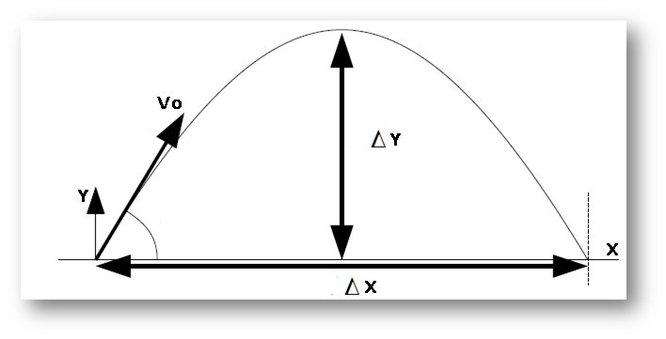
 | Données
 |  | g | Vo | a
 |  | (m/s²) | (m/s) | (°)
 |  | 9.81 | 2.92 | 64 | 1.1170107213
 |  |  |  | 45 | 0.7853981634
 |  |  |  | 30 | 0.5235987756
X en m | Y 1 | Y 2 | Y3

0 | 0.00 | 0.00 | 0.00
0.05 | 0.10 | 0.05 | 0.03
0.1 | 0.18 | 0.09 | 0.05
0.15 | 0.24 | 0.12 | 0.07
0.2 | 0.29 | 0.15 | 0.08
0.25 | 0.33 | 0.18 | 0.10
0.3 | 0.35 | 0.20 | 0.10
0.35 | 0.35 | 0.21 | 0.11
0.4 | 0.34 | 0.22 | 0.11
0.45 | 0.32 | 0.22 | 0.10
0.5 | 0.28 | 0.21 | 0.10
0.55 | 0.22 | 0.20 | 0.09
0.6 | 0.15 | 0.19 | 0.07
0.65 | 0.07 | 0.16 | 0.05
0.7 | -0.03 | 0.14 | 0.03
0.75 | -0.15 | 0.10 | 0.00
0.8 | -0.28 | 0.06 | -0.03
0.85 | -0.42 | 0.02 | -0.06
0.9 | -0.58 | -0.03 | -0.10
0.95 | -0.75 | -0.09 | -0.14
1 | -0.94 | -0.15 | -0.19
1.05 | -1.15 | -0.22 | -0.24
1.1 | -1.37 | -0.29 | -0.29
1.15 | -1.60 | -0.37 | -0.35
1.2 | -1.85 | -0.46 | -0.41
1.25 | -2.11 | -0.55 | -0.48
1.3 | -2.39 | -0.64 | -0.55
1.35 | -2.69 | -0.75 | -0.62
1.4 | -3.00 | -0.86 | -0.70
1.45 | -3.32 | -0.97 | -0.78

